Swim Lane
Swim Lane
 | Area: Sistemas de manufactura
 | Proceso: Aplicación de herramientas lean y six sigma para resolución de problemas en la clase de sistemas de manufactura. |  |  |  |  |  |  |  |  |  | Dueño de proceso: XXXXX XXXXXX |  |  | Version 1.0 | DD/MM/YY
Instalación
Instalar git
#1
INICIO
Instalar visual studio code
¿Se instaló bien? #2A
YES
NO
#3
Verficación
¿"git--version"? #1A
YES
NO
Si git no está instalado bien marcará error
¿Se configuró bien? #3A
NO
¿Se creó bien? #4A
NO
Configuración
Crear cuenta de git hub online
#2
¿Se crearon bien las carpetas? #7A
YES
NO
Configurar la ruta ayudará a observar de mejor manera los comandos
Configurar ruta git bash
YES
¿Se creó bien el branch? #6A
YES
YES
#4
Crear carpeta "ITQ"
#5
YES
Abrir carpeta"ITQ"
#6
Clonar repositorio,
git clone " "
#7
Creación
Los archivos van fuera de la carpeta IMG
Crear archivos .tex, .bib, .gitignore
#10
YES
Crear carpetas N.L, IMG
#9
NO
La carpeta IMG va dentro de la carpeta N.L
YES
NO
Crear branch (comandos ls, cd y git checkout -b)
YES
#8
Se recomienda usar formato PascalCase
¿Se clonó bien? #5A
NO
El pull request es esencial para que tus cambios se guarden junto con el commit
 |  |  |  |  | x
Finalización
Este comando sirve para agregar todos los archivos
Colocar git add *
#11
¿Se colocó bien el comando? #8A
NO
YES
Colocar git commit -am
¿Se colocó bien el comando? #9A
#12
YES
Colocar git push
#13
¿Se colocó bien el comando? #10A
YES
Realizar un pull request
FIN
#14
 | Lean Academy ® Todos los derechos reservados Prohibida su reproducción total o parcial por cualquier método
Proceso | 1 | 2 | 3 | 4 | 5 | 6 | 7 | 8 | 9 | 10 | 11 | 12 | 13 | 14
Tiempo promedio | 5 mn | 3 mn | 6.40 mn | 1 mn | 1.10 mn | 1 mn | 2.20 mn | 4 mn | 3.02 | 4.30 mn | 2.40 mn | 1.03 mn | 1.13 mn | 3.20 mn
VA/NVA/NNVA* | VA | VA | VA | NNVA | VA | VA | VA | VA | VA | VA | VA | VA | VA | VA
*Referencia: VA= Actividad de Valor Agregado NVA = Actividad de No Valor Agregado NNVA = No Valor Agregado Necesario
Proceso 1
#
Decisión 1
YES
NO
A
Fin
Nota 1
 |  |  |  |  |  | Símbolo
 |  |  |  |  |  | Nombre | Proceso | Decisión | Conector | Inicio/Fin | Líneas de Flujo | Nota | Actividad Manual | Cuello de botella

LSS International ® Todos los derechos reservados Prohibida su reproducción total o parcial por cualquier método

SMART
Nombre: Valeria Ivette Silva Feregrino.
Sistemas de Manufactura
 |  | 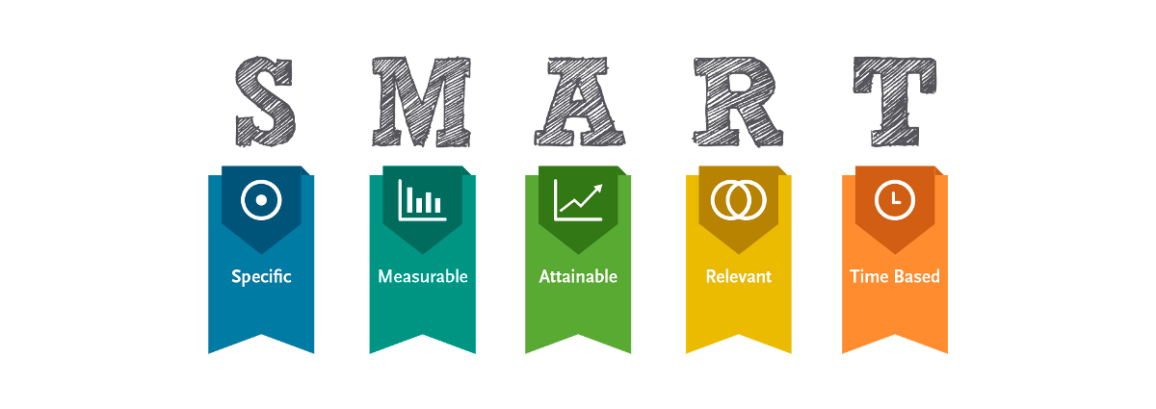
•Selecciona tu métrico de éxito que continuarás midiendo a lo largo de la implementación de tus propuestas.
•Establece el objetivo a alcanzar de tu métrico.
•Selecciona por lo menos un métrico secundario y uno consecuente que enfatice el métrico de éxito o principal.
•Utiliza los formatos SMART para la adecuada selección de métricos.

Siglas SMART | Descripción | Preguntas para el SMART | Objetivos SMART
S | Specific | ¿Qué quieres lograr? | Generar un semestre completo de aprendizaje y mejora continua por medio de conocimientos de herramientas de lean y six sigma.
M | Measurable | ¿Cuándo se logrará la meta? | Se cuenta con softwares como git y git hub que miden el avance semanal, además de pre-examenes semanales para observar el conocimiento obtenido
A | Attainable | ¿Cómo sabrás cuando has logrado tu objetivo? | Los alumnos cumplen con la entrega de actividades en tiempo y forma, obtienen calificaciones mayores a 70 en los pre-examenes y examenes, y tienen más del 50% de opiniones satisfactorias sobre el curso
R | Relevant | ¿Cómo se puede lograr la meta? | Lograr un semestre completo de aprendizaje y mejora continua con herramientas de lean y six sigma es relevante para que los alumnos puedan resolver problemáticas fácilmente y de forma concreta en su profesión.
T | Timely | ¿La meta satisfarsera sus necesidades a corto y largo plazo? | El objetivo tiene un plazo definido, el curso es de un semestre Agosto-Diciembre, además durante el curso se realizarán evaluaciones semanales y en cada unidad una evaluación general, los avances del proyecto integrador se llevarán acabo semanalmente durante todo el curso.

Ishikawa
Ishikawa
 | Líder: | Valeria Ivette Silva Feregrino
 | Proyecto: | Aplicación de herramientas lean y six sigma para resolución de problemas en la clase de sistemas de manufactura.
 | Sponsor: | Luis Alberto Ángeles
 | Área: | Sistemas de manufactura
 | Fecha: | 2024-11-21

Máquinas
Método
Alumno
No conocen los software
Estudiar al último día

El equipo es lento
Método de estudio
Falta de habilidad en la computadora
Poca tolerancia a la frustración
No se tiene computadora
No tomar apuntes para estudiar
Falta de plan estratégico

Computadora
No saben cómo utilizarla
Son capciosos y complejos
Desmotivación
No aclaran las dudas con el prof
Pre-examenes y examenes
No estudian los temas

Los software son inconmpatibles
implica utilizar un software desconocido
Bajas calificaciones
Abarca problemas reales
No mandan avance semanal
Tienen mala actitud
Proyecto integrador
5W y 2H

Cargar datos requiere dinero
Butacas incomodas
Mala actitud
La conexión no es buena
El internet no llega bien
Internet
Escuela
Pone un proyecto complicado
Biblioteca llena
Falta de encuhes de conexión
Tardan tiempo en instalarse
Pueden ser incompatibles a la computadora
Falta de comunicación con los alumnos
Software (paquete office, git y visual studio code)
Mucho ruido

Exámenes y pre-examenes capciosos
Hogar
El paquete office tiene costo
Distracciones a la mano
Profesor
Recursos
Instalaciones

LSS International ® Todos los derechos reservados Prohibida su reproducción total o parcial por cualquier método

Pareto
Pareto
 |  | Líder: | Valeria Ivette Silva Feregrino
 |  | Proyecto: | Aplicación de herramientas lean y six sigma para resolución de problemas en la clase de sistemas de manufactura.
 |  | Sponsor: | Luis Alberto Ángeles
 |  | Área: | Sistemas de manufactura
 |  | Fecha: | 2024-11-21

Diagrama de pareto proyecto integrador.
 | Datos recolectados |  | Porcentaje acumulado
Instalar visual studio code | 6.4 | P1 | 17%
Instalar git | 5 | P2 | 29%
Crear archivos .gitignore, .bib, .tex | 4.3 | P3 | 40%
Crear branch | 4 | P4 | 51%
Realizar un pull request | 3.2 | P5 | 59%
Crear carpetas N.L, IMG | 3.02 | P6 | 67%
Crear una cuenta de git hub online | 3 | P7 | 75%
Colocar git add * | 2.4 | P8 | 81%
Clonar repositorio | 2.2 | P9 | 86%
Colocar git push | 1.13 | P10 | 89%
Crear carpeta ITQ | 1.1 | P11 | 92%
Colocar git commit -am | 1.03 | P12 | 95%
Configurar ruta git bash | 1 | P13 | 97%
Abrir carpeta ITQ | 1 | P14 | 100%
 | 0 | P15 | 0%
 | 0 |  | 0%
Instrucciones
1. Ingresa las categorías y frecuencias observadas en la tabla que se muestra a continuación, no es necesario ingresarlas en orden. Puedes ingresar hasta 25 categorías. 2. En la hoja que se llama Cálculos, ingresa en la columna etiquetas, como quieres que aparezca la categoría en el eje x. No borres ni modifiques las celdas de la hoja cálculos.

Categorías | Frecuencias
Instalar git | 5
Crear una cuenta de git hub online | 3
Instalar visual studio code | 6.4
Configurar ruta git bash | 1
Crear carpeta ITQ | 1.1
Abrir carpeta ITQ | 1
Clonar repositorio | 2.2
Crear branch | 4
Crear carpetas N.L, IMG | 3.02
Crear archivos .gitignore, .bib, .tex | 4.3
Colocar git add * | 2.4
Colocar git commit -am | 1.03
Colocar git push | 1.13
Realizar un pull request | 3.2

Las consecuencias que tenemos que erradicar son las de mayor porcentaje ya que estás mismas son las que causan las de más bajo porcentaje , según la regla del 80/20.

 |  |  | LSS International ® Todos los derechos reservados Prohibida su reproducción total o parcial por cualquier método

